Eredmények
 | Termék pontos megnevezése | Termék tömege (g) | Mintavétel helye |  | Gyártó/forgalmazó neve és címe | Termék ára (Ft/db) | Minőség-megőrzési idő | Jelölési vizsgálat | Laborvizsgálatok
 |  |  | Vállalkozás neve | Vállalkozás címe |  |  |  |  | Benzoesav szabad savban kifejezve (határérték, ha a jelölésen szerepel: szorbinsav és benzoesav együtt 1000 mg/kg) | Szorbinsav szabad savban kifejezve (határérték, ha a jelölésen szerepel: szorbinsav és benzoesav együtt 1000 mg/kg) | Kéndioxid és szulfitok kén-dioxidban kifejezve (ha szerepel a jelölésen, maximum 100 mg/kg; egyébként 10 mg/kg alatt nem tekinthető allergénnek) | Mesterséges színezék (határérték, ha a jelölésen szerepel: színezékenként legfeljebb 10 mg/kg) | Növényvédőszer-maradék
 |  |  |  |  |  |  |  |  | Mért érték | Mért érték | Mért érték | Mért érték
 | Belbake Orangeat kandírozott narancshéj | 100 | Lidl Magyarország Bt. | 1182 Budapest, Margó Tivadar u. 83. | Lidl Magyarország Bt. 1037 Rádl árok 6. | 159 | 01.04.2016. | megfelelt | < 5 mg/kg | < 1 mg/kg | 1,6 mg/kg | < 1 mg/kg | megfelelt
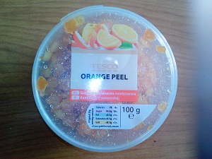 | Kandírozott narancshéj (Tesco) | 100 | Tesco-Global Áruházak Zrt. | 1149 Budapest, Pillangó út 15. | Tesco-Global Áruházak Zrt. 2040 Budaörs, Kinizsi út 1-3. | 219 | 07/2015 | megfelelt | < 5 mg/kg | < 1 mg/kg | 2,6 mg/kg | < 1 mg/kg | megfelelt
 | Gold Pack Aranzini kandírozott narancshéj kockák | 100 | SPAR Magyarország Kereskedelmi Kft. | 1106 Budapest, Kerepesi út 61. | VOG AG A-4010 Linz | 259 | 01.07.2016. | megfelelt | < 5 mg/kg | < 1 mg/kg | 9,6 mg/kg | < 1 mg/kg | megfelelt
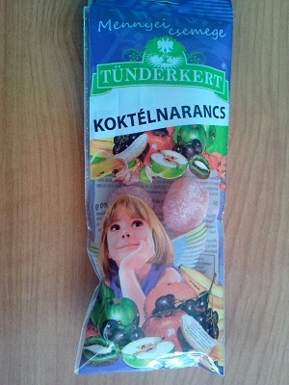 | Mennyei csemege Aszalt cukrozott koktélnarancs | 100 | Auchan Magyarország Kft. | 1239 Budapest, Bevásárló u. 2. | Tündérkert Traiding Kft. 6782 Mórahalom, Tavasz u. 2. | 349 | 20.12.2015. | Kifogásolt, mert a termék jelölésen nem szereplő színezékeket - Narancssárga (E 110) és Neukokcin (E 124) - tartalmaz, továbbá hiányzik a jelölésről a kötelező „a színezék(ek) megnevezése vagy E-száma: a gyermekek tevékenységére és figyelmére káros hatást gyakorolhat” felirat. | < 5 mg/kg | 4,8 mg/kg | 1,3 mg/kg | E 110 (narancssárga) 42 mg/kg E 124 (neukokcin) 40 mg/kg | megfelelt

